Metadados_Masto
ESPÉCIE | T1 |  |  | T2 |  |  | T3 |  |  | T4 |  |  | T5 |  |  |  |  | TOTAL POR CAMPAMHA |  |  | TOTAL POR TRILHA
 | C1 | C2 | C3 | C1 | C2 | C3 | C1 | C2 | C3 | C1 | C2 | C3 | C1 | C2 | C3 | TOTAL | MÉDIA | C1 | C2 | C3 | T1 | T2 | T3 | T4 | T5
Didelphis marsupialis |  | 34 |  | 5 | 3 |  |  |  |  |  |  | 2 | 3 | 4 | 1 | 52 | 17.3 | 8 | 41 | 3 | 34 | 8 | 0 | 2 | 8
Rato (Sp.1) | 12 | 4 |  |  |  |  |  |  |  |  |  |  |  |  |  | 16 | 5.3 | 12 | 4 | 0 | 16 | 0 | 0 | 0 | 0
Rato (Sp.2) |  | 4 | 4 |  |  |  |  |  |  |  |  |  |  |  |  | 8 | 2.7 | 0 | 4 | 4 | 0 | 4 | 0 | 4 | 0 | Primates | 121
Rato (Sp.3) |  |  |  | 4 |  |  |  |  |  | 4 |  |  |  |  |  | 8 | 2.7 | 8 | 0 | 0 | 0 | 4 | 0 | 4 | 0 | Didelphimorphia | 53
Rato (Sp.4) |  |  |  |  |  |  |  |  |  |  | 2 |  |  |  |  | 2 | 0.7 | 0 | 2 | 0 | 0 | 0 | 0 | 2 | 0 | Rodentia | 70
Canis familiaris |  |  |  |  |  |  |  |  |  | 1 |  |  |  |  | 6 | 7 | 2.3 | 1 | 0 | 6 | 0 | 0 | 0 | 1 | 6 | Carnivora | 7
Cuniculus paca |  |  |  |  |  |  |  |  |  |  |  | 2 |  |  |  | 2 | 0.7 | 0 | 0 | 2 | 0 | 0 | 0 | 2 | 0 | Cingulata | 9
Dasypus novemcinctus |  |  |  | 2 | 3 |  |  |  |  |  |  | 4 |  |  |  | 9 | 3.0 | 2 | 3 | 4 | 0 | 5 | 0 | 4 | 0 | Pilosa | 3
Dasyprocta leporina |  | 21 |  |  | 12 |  |  |  | 1 |  |  |  |  |  |  | 34 | 11.3 | 0 | 33 | 0 | 21 | 21 | 1 | 0 | 0
Tamandua tetradactyla |  |  |  | 3 |  |  |  |  |  |  |  |  |  |  |  | 3 | 1.0 | 3 | 0 | 0 | 0 | 3 | 0 | 0 | 0
Sapajus apella |  |  |  |  |  |  |  |  |  |  |  |  | 3 |  | 4 | 7 | 2.3 | 3 | 0 | 4 | 0 | 0 | 0 | 0 | 7
Saguinus bicolor |  | 3 | 1 | 1 |  |  |  |  |  | 1 |  |  |  | 4 |  | 10 | 3.3 | 2 | 7 | 0 | 3 | 1 | 0 | 1 | 4
Saimiri sciureus | 9 | 3 | 17 | 14 | 16 | 6 | 14 | 1 | 11 |  | 4 | 7 |  |  | 2 | 104 | 34.7 | 28 | 15 | 42 | 19 | 27 | 26 | 11 | 2
Guerlinguetus aestuans |  |  |  |  | 1 |  |  |  |  |  |  |  |  |  |  | 1 | 0.3 | 0 | 1 | 0 | 0 | 0 | 0 | 0 | 0
Marmosa (Micoureus) demerarae |  |  |  |  | 1 |  |  |  |  |  |  |  |  |  |  | 1 | 0.3 | 0 | 1 | 0 | 0 | 1 | 0 | 0 | 0
Total de Espécies = 10
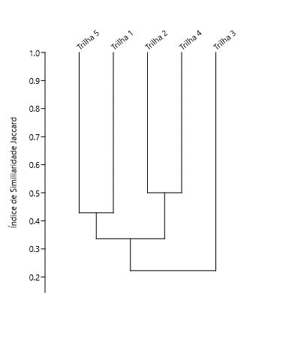
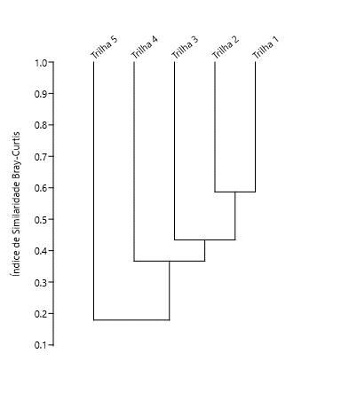
Total de Registros | 9 | 69 | 22 | 29 | 36 | 6 | 14 | 1 | 12 | 6 | 6 | 15 | 6 | 8 | 13 | 264 | 88.0 | 67 | 111 | 65 | 93 | 74 | 27 | 31 | 27
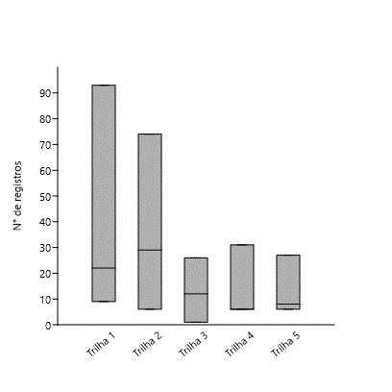
 | 2 | 6 | 3 | 6 | 6 | 1 | 1 | 1 | 2 | 3 | 2 | 4 | 2 | 2 | 4
 |  | 6 |  |  | 9 |  |  | 2 |  |  | 8 |  |  | 5
Celulas coloridas de referem-se aos dados obtidos com o censo
Vi = Visual
Vo = Vocalização
VB = Visual/Barulho
VVB = Visual/Vocalização/Barulho
VV = Visual/Vocalização
Ce = Censo
CT = Câmera Trap
Fo = Foto

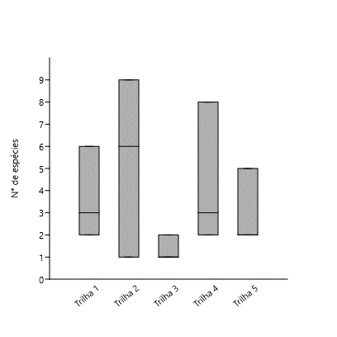

 |  |  |  |  |  |  |  |  |  |  |  |  |  |  |  |  |  |  |  |  |  |  |  |  |  |  |  | Primates | Carnivora | Pilosa | Cingulata | Didelphimorphia | Rodentia
 |  |  |  |  |  |  |  |  |  |  |  |  |  |  |  |  |  |  |  |  |  |  |  |  |  |  |  | 3 | 1 | 1 | 1 | 2 | 7
 |  |  |  |  |  |  |  |  |  |  |  |  |  |  |  |  |  |  |  |  |  |  |  |  |  |  |  | 121 | 1
 |  |  |  |  |  |  |  |  |  |  |  |  |  |  |  |  |  |  |  |  |  |  |  |  |  |  |  | Callithrichidae | 1
 |  |  |  |  |  |  |  |  |  |  |  |  |  |  |  |  |  |  |  |  |  |  |  |  |  |  |  | Cebidae | 2
 |  |  |  |  |  |  |  |  |  |  |  |  |  |  |  |  |  |  |  |  |  |  |  |  |  |  |  | Canidae | 1
 |  |  |  |  |  |  |  |  |  |  |  |  |  |  |  |  |  |  |  |  |  |  |  |  |  |  |  | Myrmecophagidae | 1
 |  |  |  |  |  |  |  |  |  |  |  |  |  |  |  |  |  |  |  |  |  |  |  |  |  |  |  | Dasypodidae | 1
 |  |  |  |  |  |  |  |  |  |  |  |  |  |  |  |  |  |  |  |  |  |  |  |  |  |  |  | Didelphidae | 2
 |  |  |  |  |  |  |  |  |  |  |  |  |  |  |  |  |  |  |  |  |  |  |  |  |  |  |  | Cuniculidae | 1
 |  |  |  |  |  |  |  |  |  |  |  |  |  |  |  |  |  |  |  |  |  |  |  |  |  |  |  | Dasyproctidae | 1
 |  |  |  |  |  |  |  |  |  |  |  |  |  |  |  |  |  |  |  |  |  |  |  |  |  |  |  | Sciuridae | 1
 |  |  |  |  |  |  |  |  |  |  |  |  |  |  |  |  |  |  |  |  |  |  |  |  |  |  |  | Cicretidae* | 4

Analises1
S= | 18 |  | S= | S+(n-1/n)k
s | 15 |  | s=numero total de especie observada na amostra
n | 295 |  | n=numero total de amostras
k | 3 |  | k=numero de espécie única

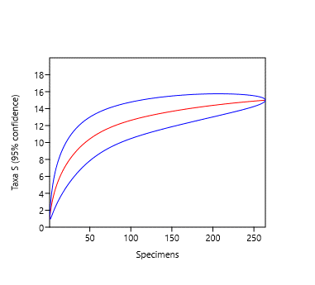

 | Samp size | A
 | 1 | 1 | 18
 | 2 | 1.78261 | 18
 | 3 | 2.41746 | 18
 | 4 | 2.94934 | 18
 | 5 | 3.40739 | 18
 | 6 | 3.81087 | 18
 | 7 | 4.17275 | 18
 | 8 | 4.50195 | 18
 | 9 | 4.80478 | 18
 | 10 | 5.0858 | 18
 | 11 | 5.34842 | 18
 | 12 | 5.59524 | 18
 | 13 | 5.82828 | 18
 | 14 | 6.04917 | 18 |  | 0.83
 | 15 | 6.25924 | 18
 | 16 | 6.45958 | 18
 | 17 | 6.65111 | 18
 | 18 | 6.83461 | 18
 | 19 | 7.01073 | 18
 | 20 | 7.18006 | 18
 | 21 | 7.34309 | 18
 | 22 | 7.50027 | 18
 | 23 | 7.65196 | 18
 | 24 | 7.79853 | 18
 | 25 | 7.94026 | 18
 | 26 | 8.07743 | 18
 | 27 | 8.21029 | 18
 | 28 | 8.33906 | 18
 | 29 | 8.46394 | 18
 | 30 | 8.58511 | 18
 | 31 | 8.70275 | 18
 | 32 | 8.81701 | 18
 | 33 | 8.92803 | 18
 | 34 | 9.03596 | 18
 | 35 | 9.14091 | 18
 | 36 | 9.243 | 18
 | 37 | 9.34234 | 18
 | 38 | 9.43904 | 18
 | 39 | 9.5332 | 18
 | 40 | 9.6249 | 18
 | 41 | 9.71423 | 18
 | 42 | 9.80129 | 18
 | 43 | 9.88614 | 18
 | 44 | 9.96886 | 18
 | 45 | 10.0495 | 18
 | 46 | 10.1282 | 18
 | 47 | 10.205 | 18
 | 48 | 10.2799 | 18
 | 49 | 10.353 | 18
 | 50 | 10.4244 | 18
 | 51 | 10.4941 | 18
 | 52 | 10.5621 | 18
 | 53 | 10.6286 | 18
 | 54 | 10.6936 | 18
 | 55 | 10.757 | 18
 | 56 | 10.8191 | 18
 | 57 | 10.8797 | 18
 | 58 | 10.9391 | 18
 | 59 | 10.9971 | 18
 | 60 | 11.0538 | 18
 | 61 | 11.1093 | 18
 | 62 | 11.1637 | 18
 | 63 | 11.2169 | 18
 | 64 | 11.2689 | 18
 | 65 | 11.3199 | 18
 | 66 | 11.3698 | 18
 | 67 | 11.4188 | 18
 | 68 | 11.4667 | 18
 | 69 | 11.5137 | 18
 | 70 | 11.5597 | 18
 | 71 | 11.6048 | 18
 | 72 | 11.6491 | 18
 | 73 | 11.6925 | 18
 | 74 | 11.7351 | 18
 | 75 | 11.7769 | 18
 | 76 | 11.8179 | 18
 | 77 | 11.8582 | 18
 | 78 | 11.8977 | 18
 | 79 | 11.9365 | 18
 | 80 | 11.9747 | 18
 | 81 | 12.0121 | 18
 | 82 | 12.049 | 18
 | 83 | 12.0851 | 18
 | 84 | 12.1207 | 18
 | 85 | 12.1557 | 18
 | 86 | 12.1901 | 18
 | 87 | 12.2239 | 18
 | 88 | 12.2572 | 18
 | 89 | 12.29 | 18
 | 90 | 12.3222 | 18
 | 91 | 12.354 | 18
 | 92 | 12.3852 | 18
 | 93 | 12.416 | 18
 | 94 | 12.4463 | 18
 | 95 | 12.4762 | 18
 | 96 | 12.5057 | 18
 | 97 | 12.5347 | 18
 | 98 | 12.5633 | 18
 | 99 | 12.5915 | 18
 | 100 | 12.6193 | 18
 | 101 | 12.6468 | 18
 | 102 | 12.6739 | 18
 | 103 | 12.7006 | 18
 | 104 | 12.7269 | 18
 | 105 | 12.753 | 18
 | 106 | 12.7787 | 18
 | 107 | 12.8041 | 18
 | 108 | 12.8291 | 18
 | 109 | 12.8539 | 18
 | 110 | 12.8783 | 18
 | 111 | 12.9025 | 18
 | 112 | 12.9264 | 18
 | 113 | 12.95 | 18
 | 114 | 12.9734 | 18
 | 115 | 12.9965 | 18
 | 116 | 13.0193 | 18
 | 117 | 13.0419 | 18
 | 118 | 13.0642 | 18
 | 119 | 13.0863 | 18
 | 120 | 13.1082 | 18
 | 121 | 13.1298 | 18
 | 122 | 13.1513 | 18
 | 123 | 13.1725 | 18
 | 124 | 13.1935 | 18
 | 125 | 13.2143 | 18
 | 126 | 13.2348 | 18
 | 127 | 13.2552 | 18
 | 128 | 13.2754 | 18
 | 129 | 13.2954 | 18
 | 130 | 13.3153 | 18
 | 131 | 13.3349 | 18
 | 132 | 13.3544 | 18
 | 133 | 13.3737 | 18
 | 134 | 13.3928 | 18
 | 135 | 13.4118 | 18
 | 136 | 13.4306 | 18
 | 137 | 13.4492 | 18
 | 138 | 13.4677 | 18
 | 139 | 13.486 | 18
 | 140 | 13.5042 | 18
 | 141 | 13.5222 | 18
 | 142 | 13.5401 | 18
 | 143 | 13.5579 | 18
 | 144 | 13.5755 | 18
 | 145 | 13.5929 | 18
 | 146 | 13.6103 | 18
 | 147 | 13.6275 | 18
 | 148 | 13.6445 | 18
 | 149 | 13.6614 | 18
 | 150 | 13.6782 | 18
 | 151 | 13.6949 | 18
 | 152 | 13.7115 | 18
 | 153 | 13.7279 | 18
 | 154 | 13.7442 | 18
 | 155 | 13.7604 | 18
 | 156 | 13.7765 | 18
 | 157 | 13.7925 | 18
 | 158 | 13.8083 | 18
 | 159 | 13.824 | 18
 | 160 | 13.8397 | 18
 | 161 | 13.8552 | 18
 | 162 | 13.8706 | 18
 | 163 | 13.8859 | 18
 | 164 | 13.9011 | 18
 | 165 | 13.9162 | 18
 | 166 | 13.9312 | 18
 | 167 | 13.946 | 18
 | 168 | 13.9608 | 18
 | 169 | 13.9755 | 18
 | 170 | 13.9901 | 18
 | 171 | 14.0046 | 18
 | 172 | 14.019 | 18
 | 173 | 14.0332 | 18
 | 174 | 14.0474 | 18
 | 175 | 14.0615 | 18
 | 176 | 14.0755 | 18
 | 177 | 14.0894 | 18
 | 178 | 14.1033 | 18
 | 179 | 14.117 | 18
 | 180 | 14.1306 | 18
 | 181 | 14.1442 | 18
 | 182 | 14.1576 | 18
 | 183 | 14.171 | 18
 | 184 | 14.1843 | 18
 | 185 | 14.1975 | 18
 | 186 | 14.2106 | 18
 | 187 | 14.2236 | 18
 | 188 | 14.2365 | 18
 | 189 | 14.2494 | 18
 | 190 | 14.2621 | 18
 | 191 | 14.2748 | 18
 | 192 | 14.2874 | 18
 | 193 | 14.2999 | 18
 | 194 | 14.3123 | 18
 | 195 | 14.3247 | 18
 | 196 | 14.3369 | 18
 | 197 | 14.3491 | 18
 | 198 | 14.3612 | 18
 | 199 | 14.3732 | 18
 | 200 | 14.3852 | 18
 | 201 | 14.397 | 18
 | 202 | 14.4088 | 18
 | 203 | 14.4205 | 18
 | 204 | 14.4321 | 18
 | 205 | 14.4437 | 18
 | 206 | 14.4552 | 18
 | 207 | 14.4665 | 18
 | 208 | 14.4779 | 18
 | 209 | 14.4891 | 18
 | 210 | 14.5003 | 18
 | 211 | 14.5113 | 18
 | 212 | 14.5224 | 18
 | 213 | 14.5333 | 18
 | 214 | 14.5442 | 18
 | 215 | 14.5549 | 18
 | 216 | 14.5657 | 18
 | 217 | 14.5763 | 18
 | 218 | 14.5869 | 18
 | 219 | 14.5974 | 18
 | 220 | 14.6078 | 18
 | 221 | 14.6181 | 18
 | 222 | 14.6284 | 18
 | 223 | 14.6386 | 18
 | 224 | 14.6488 | 18
 | 225 | 14.6588 | 18
 | 226 | 14.6688 | 18
 | 227 | 14.6788 | 18
 | 228 | 14.6886 | 18
 | 229 | 14.6984 | 18
 | 230 | 14.7081 | 18
 | 231 | 14.7178 | 18
 | 232 | 14.7274 | 18
 | 233 | 14.7369 | 18
 | 234 | 14.7463 | 18
 | 235 | 14.7557 | 18
 | 236 | 14.765 | 18
 | 237 | 14.7743 | 18
 | 238 | 14.7834 | 18
 | 239 | 14.7926 | 18
 | 240 | 14.8016 | 18
 | 241 | 14.8106 | 18
 | 242 | 14.8195 | 18
 | 243 | 14.8284 | 18
 | 244 | 14.8372 | 18
 | 245 | 14.8459 | 18
 | 246 | 14.8546 | 18
 | 247 | 14.8632 | 18
 | 248 | 14.8717 | 18
 | 249 | 14.8802 | 18
 | 250 | 14.8886 | 18
 | 251 | 14.8969 | 18
 | 252 | 14.9052 | 18
 | 253 | 14.9134 | 18
 | 254 | 14.9216 | 18
 | 255 | 14.9297 | 18
 | 256 | 14.9378 | 18
 | 257 | 14.9457 | 18
 | 258 | 14.9537 | 18
 | 259 | 14.9615 | 18
 | 260 | 14.9693 | 18
 | 261 | 14.9771 | 18
 | 262 | 14.9848 | 18
 | 263 | 14.9924 | 18
 | 264 | 15 | 18

